Sayfa1
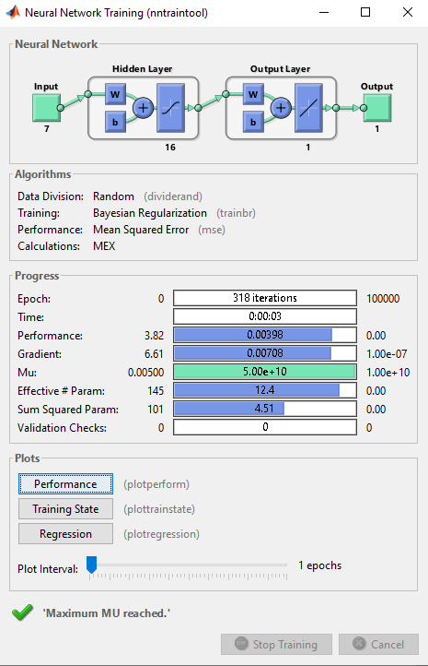
YSA ÇIKTI | GERÇEK | SSTOTAL | SSERROR | YSA ÇIKTI | GERÇEK | RMSE | YSA ÇIKTI | GERÇEK | FARK | MAPE | çap | s/ç oranı | hava | gün | kk1 | kk2 | b.ağ | dayanım
40.070053184 | 40.351 | 47.71217476 | 0.078931113452 | 40.070053184 | 40.351 | 0.078931113452 | 40.070053184 | 40.351 | 0.28094681606 | 0.0069625738162 | 32 | 0.6900021074 | 1.4 | 7 | 730.979 | 73.649 | 2.433 | 16.73
30.133079522 | 27.232 | 38.58397456 | 8.4162623933 | 30.133079522 | 27.232 | 8.4162623933 | 30.133079522 | 27.232 | 2.9010795221 | 0.1065320036 | 32 | 0.42000289657 | 1.4 | 7 | 667.336 | 67.236 | 2.465 | 36.68
48.489107018 | 49.682 | 263.68563456 | 1.4229936675 | 48.489107018 | 49.682 | 1.4229936675 | 48.489107018 | 49.682 | 1.1928929824 | 0.024010566854 | 22.4 | 0.57 | 1.84 | 28 | 664.212 | 250.959 | 2.413 | 33.642
37.653896746 | 35.78 | 5.45876496 | 3.5114890161 | 37.653896746 | 35.78 | 3.5114890161 | 37.653896746 | 35.78 | 1.8738967464 | 0.052372743051 | 16 | 0.689999908 | 2.25 | 7 | 687.919 | 69.311 | 2.375 | 19.814
42.241270774 | 45.201 | 138.23645476 | 8.7599970891 | 42.241270774 | 45.201 | 8.7599970891 | 42.241270774 | 45.201 | 2.9597292256 | 0.065479286424 | 16 | 0.420000224 | 2.25 | 7 | 617.378 | 62.203 | 2.4 | 45.487
29.142140994 | 24.748 | 75.61345936 | 19.308475073 | 29.142140994 | 24.748 | 19.308475073 | 29.142140994 | 24.748 | 4.3941409938 | 0.17755539816 | 16 | 0.57 | 2.25 | 28 | 659.866 | 66.486 | 2.407 | 32.942
25.695989961 | 26.633 | 46.38427236 | 0.87798781311 | 25.695989961 | 26.633 | 0.87798781311 | 25.695989961 | 26.633 | 0.93701003896 | 0.035182294107 | 8 | 0.69000002794 | 3.1 | 7 | 806.074 | 812.158 | 2.344 | 19.432
32.071361803 | 33.48 | 0.00132496 | 1.9842615697 | 32.071361803 | 33.48 | 1.9842615697 | 32.071361803 | 33.48 | 1.4086381969 | 0.042074020217 | 22.4 | 0.57 | 1.84 | 7 | 758.284 | 286.502 | 2.502 | 31.98
26.268111962 | 29.592 | 14.83482256 | 11.048231692 | 26.268111962 | 29.592 | 11.048231692 | 26.268111962 | 29.592 | 3.3238880384 | 0.11232387261 | 8 | 0.57 | 3.1 | 7 | 931.16 | 938.187 | 2.13 | 17.846
25.587744617 | 21.737 | 137.04448356 | 14.828234105 | 25.587744617 | 21.737 | 14.828234105 | 25.587744617 | 21.737 | 3.850744617 | 0.17715161324 | 8 | 0.57 | 3.1 | 7 | 813.571 | 819.711 | 2.351 | 27.262
33.735275658 | 33.4436 | 767.5553664 | 70.236863532 | 33.735275658 | 33.4436 | 7.0236863532 | 33.735275658 | 33.4436 | 2.3122967178 | 0.079964437209 | 22.4 | 0.41999980465 | 1.84 | 28 | 640.335 | 241.939 | 2.416 | 49.707
ORTALAMALAR |  | TOPLAMLAR |  | ORTALAMALAR |  |  | ORTALAMALAR |  |  |  | 8 | 0.42000017004 | 3.1 | 28 | 709.278 | 714.631 | 2.367 | 53.198
R2 |  |  |  | RMSE |  |  | MAPE |  |  |  | 32 | 0.57 | 1.4 | 28 | 668.876 | 67.393 | 2.437 | 35.893
0.9084927725 |  |  |  | 2.6502238308 |  |  | 0.079964437209 |  |  |  | 22.4 | 0.6900004493 | 1.84 | 7 | 707.741 | 267.406 | 2.403 | 21.139
SSTOTAL=(GERÇEK-GERÇEK ORTALAMA) |  |  |  | RMSE=√ (GERÇEK-YSA)^2 |  |  | MAPE=(GERÇEK-YSA)/GERÇEK |  |  |  | 32 | 0.57 | 1.4 | 7 | 762.948 | 76.869 | 2.548 | 34.259
SSERROR=(GERÇEK-YSA) |  |  |  |  |  |  |  |  |  |  | 22.4 | 0.57 | 1.84 | 7 | 664.212 | 250.959 | 2.413 | 24.321
R2=1-SSERROR/SSTOTAL |  |  |  |  |  |  |  |  |  |  | 16 | 0.420000224 | 2.25 | 28 | 617.378 | 62.203 | 2.4 | 56.757
 |  |  |  |  |  |  |  |  |  |  | 16 | 0.689999908 | 2.25 | 28 | 687.919 | 69.311 | 2.375 | 26.87
 |  |  |  | Training Rate=0.7 |  |  |  |  |  |  | 32 | 0.6900021074 | 1.4 | 28 | 730.979 | 73.649 | 2.433 | 25.031
 |  |  |  | Learning Rate=0.05 |  |  |  |  |  |  | 16 | 0.57 | 2.25 | 28 | 753.938 | 75.962 | 2.47 | 35.095
 |  |  |  | Hidden Layer Nöron Sayısı=16 |  |  |  |  |  |  | 8 | 0.57 | 3.1 | 28 | 813.571 | 819.711 | 2.351 | 31.854
 |  |  |  |  |  |  |  |  |  |  | 32 | 0.57 | 1.4 | 28 | 762.948 | 76.869 | 2.548 | 41.09

 |  |  |  |  |  |  |  |  |  |  | 22.4 | 0.41999980465 | 1.84 | 7 | 640.335 | 241.939 | 2.416 | 40.351
 |  |  |  |  |  |  |  |  |  |  | 16 | 0.57 | 2.25 | 7 | 659.866 | 66.486 | 2.407 | 27.232
 |  |  |  |  |  |  |  |  |  |  | 32 | 0.42000289657 | 1.4 | 28 | 667.336 | 67.236 | 2.465 | 49.682
 |  |  |  |  |  |  |  |  |  |  | 22.4 | 0.57 | 1.84 | 28 | 758.284 | 286.502 | 2.502 | 35.78
 |  |  |  |  |  |  |  |  |  |  | 8 | 0.42000017004 | 3.1 | 7 | 709.278 | 714.631 | 2.367 | 45.201
 |  |  |  |  |  |  |  |  |  |  | 32 | 0.57 | 1.4 | 7 | 668.876 | 67.393 | 2.437 | 24.748
 |  |  |  |  |  |  |  |  |  |  | 8 | 0.69000002794 | 3.1 | 28 | 806.074 | 812.158 | 2.344 | 26.633
 |  |  |  |  |  |  |  |  |  |  | 16 | 0.57 | 2.25 | 7 | 753.938 | 75.962 | 2.47 | 33.48
 |  |  |  |  |  |  |  |  |  |  | 22.4 | 0.6900004493 | 1.84 | 28 | 707.741 | 267.406 | 2.403 | 29.592
 |  |  |  |  |  |  |  |  |  |  | 8 | 0.57 | 3.1 | 28 | 931.16 | 938.187 | 2.13 | 21.737

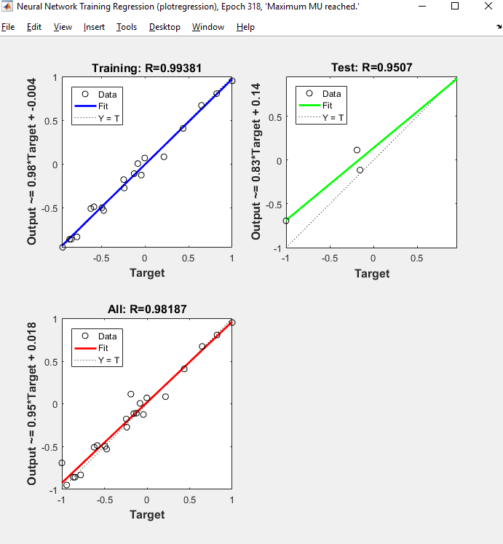

YSA ÇIKTI | GERÇEK | SSTOTAL | SSERROR | YSA ÇIKTI | GERÇEK | RMSE | YSA ÇIKTI | GERÇEK | FARK | MAPE
50.852465952 | 56.757 | 497.78908766 | 34.863522324 | 50.852465952 | 56.757 | 34.863522324 | 50.852465952 | 56.757 | 5.904534048 | 0.10403182071
25.767192863 | 26.87 | 57.392935035 | 1.2161835805 | 25.767192863 | 26.87 | 1.2161835805 | 25.767192863 | 26.87 | 1.1028071366 | 0.041042319933
28.087417101 | 25.031 | 88.63869441 | 9.3416854973 | 28.087417101 | 25.031 | 9.3416854973 | 28.087417101 | 25.031 | 3.0564171013 | 0.12210527351
37.869747714 | 35.095 | 0.42144441016 | 7.6992248779 | 37.869747714 | 35.095 | 7.6992248779 | 37.869747714 | 35.095 | 2.7747477143 | 0.079063904097
36.994394031 | 31.854 | 6.7174920352 | 26.423650799 | 36.994394031 | 31.854 | 26.423650799 | 36.994394031 | 31.854 | 5.1403940314 | 0.16137358044
38.256405115 | 41.09 | 44.145227535 | 8.029259975 | 38.256405115 | 41.09 | 8.029259975 | 38.256405115 | 41.09 | 2.8335948855 | 0.068960693246
40.650449928 | 40.351 | 34.87123941 | 0.089670259184 | 40.650449928 | 40.351 | 0.089670259184 | 40.650449928 | 40.351 | 0.29944992767 | 0.0074211277954
28.482393603 | 27.232 | 52.039090785 | 1.5634841614 | 28.482393603 | 27.232 | 1.5634841614 | 28.482393603 | 27.232 | 1.2503936026 | 0.04591633382
47.331835393 | 49.682 | 232.14140954 | 5.52327368 | 47.331835393 | 49.682 | 5.52327368 | 47.331835393 | 49.682 | 2.350164607 | 0.047304146512
37.53053241 | 35.78 | 1.7800562852 | 3.0643637175 | 37.53053241 | 35.78 | 3.0643637175 | 37.53053241 | 35.78 | 1.7505324097 | 0.048924885683
44.664285592 | 45.201 | 115.67405816 | 0.28806235544 | 44.664285592 | 45.201 | 0.28806235544 | 44.664285592 | 45.201 | 0.53671440771 | 0.011873949862
28.125616391 | 24.748 | 94.047567285 | 11.408292483 | 28.125616391 | 24.748 | 11.408292483 | 28.125616391 | 24.748 | 3.3776163908 | 0.13648037784
25.543050051 | 26.633 | 61.04003916 | 1.1879908909 | 25.543050051 | 26.633 | 1.1879908909 | 25.543050051 | 26.633 | 1.0899499488 | 0.040924790629
30.50913727 | 33.48 | 0.93279378516 | 8.8260253618 | 30.50913727 | 33.48 | 8.8260253618 | 30.50913727 | 33.48 | 2.9708627302 | 0.088735445945
26.305138274 | 29.592 | 23.559495785 | 10.803460006 | 26.305138274 | 29.592 | 10.803460006 | 26.305138274 | 29.592 | 3.286861726 | 0.11107264551
26.529041909 | 21.737 | 161.51391516 | 22.963665654 | 26.529041909 | 21.737 | 22.963665654 | 26.529041909 | 21.737 | 4.7920419086 | 0.22045553244
34.593693975 | 34.4458125 | 1472.7045464 | 153.29181562 | 34.593693975 | 34.4458125 | 9.5807384764 | 34.593693975 | 34.4458125 | 2.657317661 | 0.083480426749
ORTALAMALAR |  | TOPLAMLAR |  | ORTALAMALAR |  |  | ORTALAMALAR
R2 |  |  |  | RMSE |  |  | MAPE
0.89591135846 |  |  |  | 3.0952768013 |  |  | 0.083480426749
SSTOTAL=(GERÇEK-GERÇEK ORTALAMA) |  |  |  | RMSE=√ (GERÇEK-YSA)^2 |  |  | MAPE=(GERÇEK-YSA)/GERÇEK
SSERROR=(GERÇEK-YSA)
R2=1-SSERROR/SSTOTAL
 |  |  |  | Training Rate=0.5
 |  |  |  | Learning Rate=0.05
 |  |  |  | Hidden Layer Nöron Sayısı=16

